表貼り付け方法について
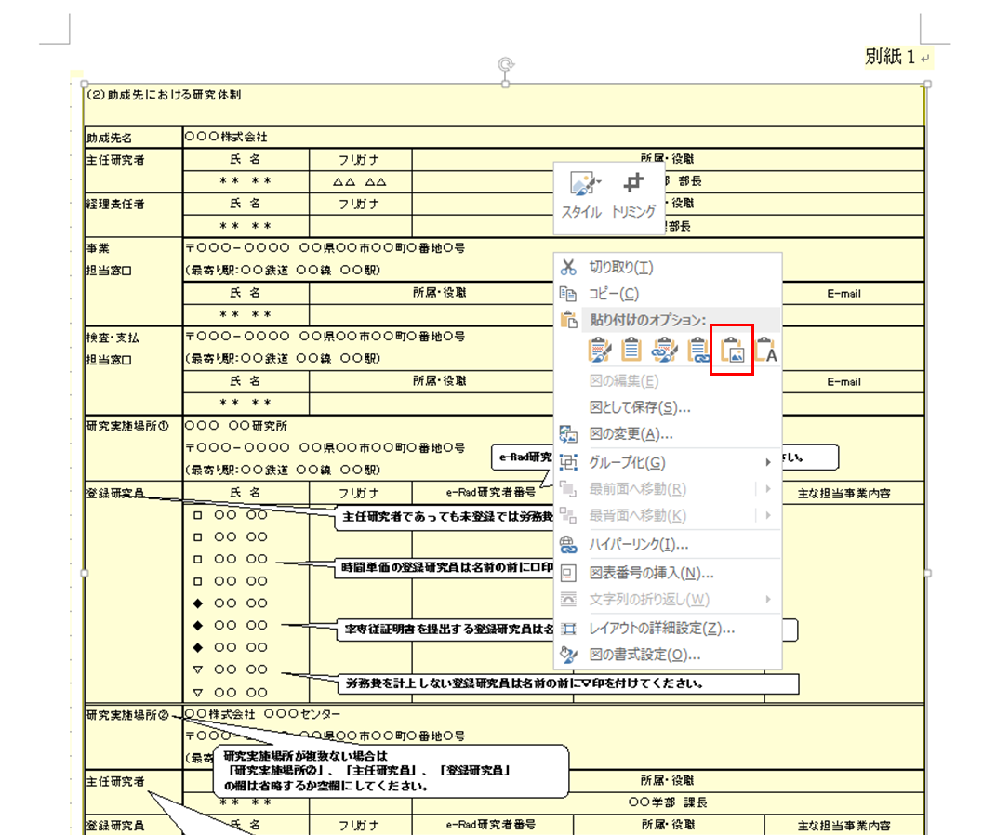
提案書への貼り付け方（他のシートも、やり方は同様です。）

①貼り付けたい範囲のセルを選択し、コピー（「Ctrl＋C」または、右クリックでコピーを選択）
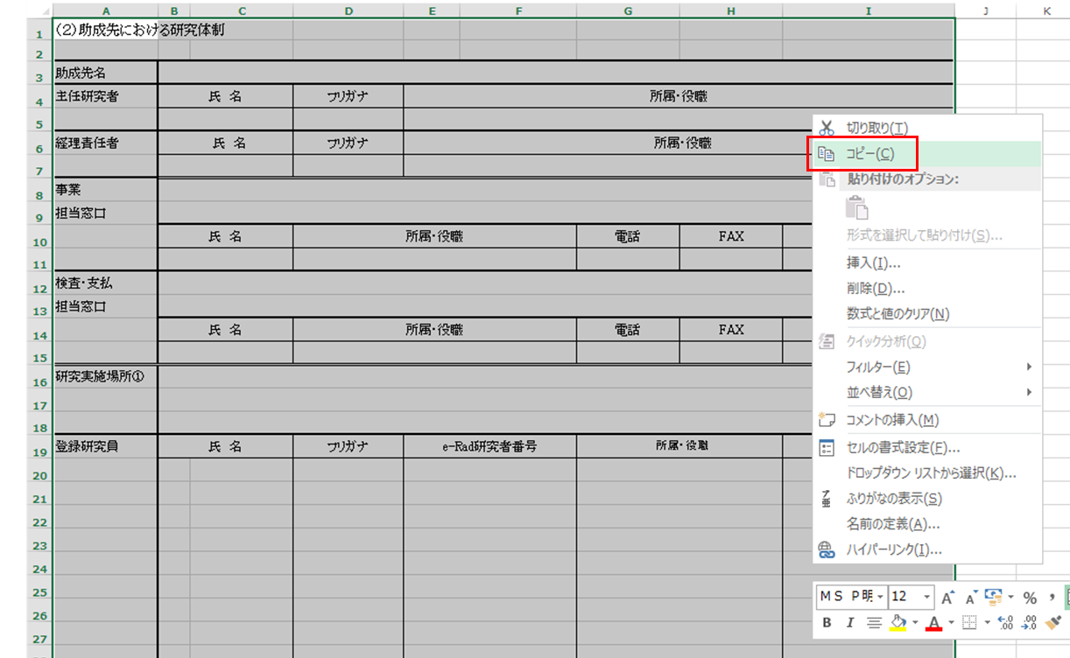

②提案書（Word内）の貼り付けたいところで右クリックし、オプションで「図」を選択して、貼り付け。

